Planilha1
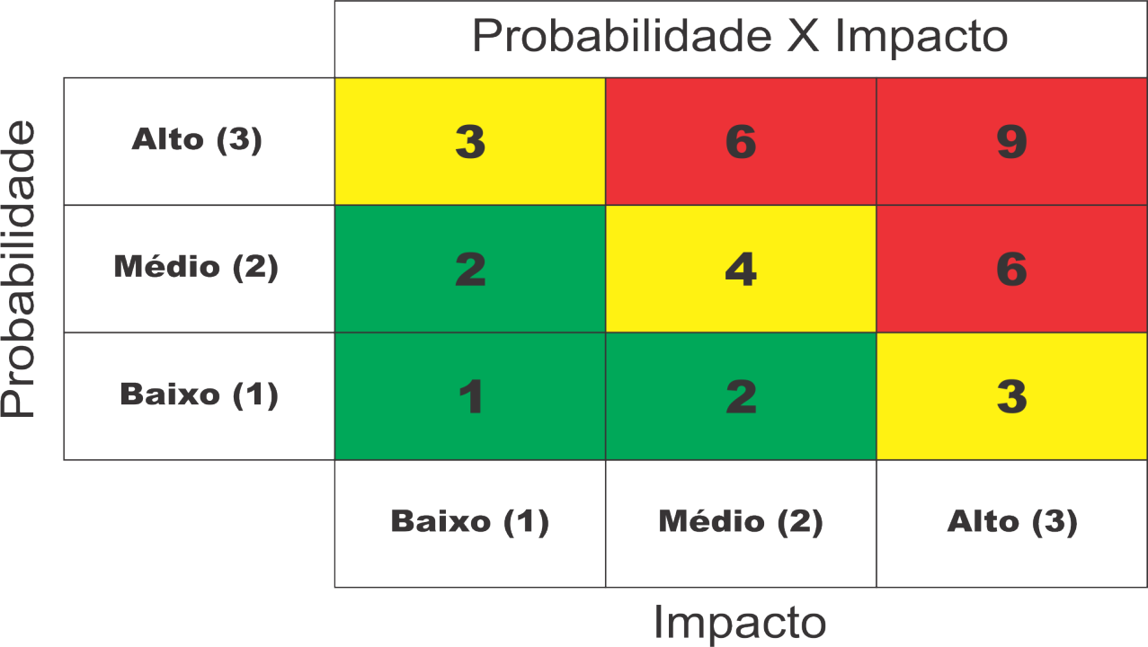
SafeWare - Mapa de Risco
ID | Descrição do risco | Probabilidade | Impacto | Fator de Risco | Ação | Como?
1 | Perder algum membro da equipe independente do momento | 1 | 1 | 1 | Mitigar | Compensar as atividades redistribuindo as funções dele.
2 | Trabalho com dados desatualizados sobre casos de vazamento (Falha no sensor) | 1 | 2 | 2 | Mitigar | Atualizar os dados periodicamente e manter uma rotina de atualização dos dados.
3 | Mal funcionamento do sensor (Sensor apresentar instabilidade pós-instalação) | 1 | 3 | 3 | Mitigar | Testes rigorosos e manutenção preventiva para ter a garantia que não terá erros.
4 | Acidentes nos testes de sensor (falta de funcionamento do sensor pré-instalação) | 1 | 3 | 3 | Mitigar | Identificar o problema e se for necessário trocar os componentes.
5 | Site institucional não ser compativel com algum software (Navegadores alternativos) | 2 | 3 | 6 | Mitigar | Se planejar para que o site consiga ser produzido em qualquer navegador e se não for possivel, deixar préviamente instalado. | Mitigar
6 | Internet com problema (não conseguir monitorar o sensor via Web, ou acessar alguma aplicação) | 2 | 3 | 6 | Mitigar | Conectar o computador a uma internet a parte como por exemplo uma de celular. | Evitar
7 | Não consiguir entregar requisitos (por qualquer imprevisto) | 1 | 2 | 2 | Mitigar | Buscar entender o motivo, isso mediante a justificativa e tentar remediar a situação.
8 | Problema de transmissão de imagem com o computador | 3 | 1 | 3 | Mitigar | Procurar um computador alternativo compativel, e apresentar.
9 | Regra de negocio não compreendida para tabelas em bancos de dados | 2 | 3 | 6 | Mitigar | Falar com outros membros e se necessário conversar com os gestores do curso.
10 | Falta de energia, durante a apresentação | 1 | 3 | 3 | Mitigar | Apresentar no próprio computador para o cliente caso não ocorra com o projetor.
11 | Problema na montagem e configuração do sensor (sensor não funcionar) | 2 | 3 | 6 | Mitigar | Procurar o motivo e resolver, se não tiver solução dar continuidade na apresentação.
12 | Calculadora não atender a necessidades do cliente | 2 | 3 | 6 | Mitigar | Conversar com o cliente durante as SprintReviews e arrumar.
13 | Falta de ensaio e programação para a apresentação do projeto na sprint | 1 | 2 | 2 | Evitar | Buscar ensaiar mais vezes, não apenas no dia da apresentação.
14 | Pouca clareza visual do cliente (não visualizar apresentação) | 1 | 2 | 2 | Evitar | Perguntar se a visibilidade está boa para o cliente.

